Worksheet
Изображение* | ID | Код | Артикул* | Название товара* | Цена, руб.* | Наличие | Единица измерения | Ваш заказ | 0
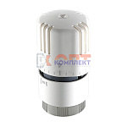 | 818960 | VLC-612002 | VT.1000.0.0 | Термоголовка диап. регул-ки 6,5 - 27,5°C твердотельная (16 /128шт) | 1 489.00 руб. | >100 | шт |  | 0
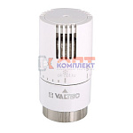 | 818961 | VLC-612003 | VT.1500.0.0 | Термоголовка диап. регул-ки 6,5 - 28°C жидкостная (1 /24шт) | 1 054.00 руб. | >10 | шт |  | 0
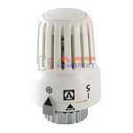 | 818962 | VLC-612004 | VT.3000.0.0 | Термоголовка диап. регул-ки 6,5 - 27,5°C жидкостная (1 /24шт) | 620.00 руб. | >1000 | шт |  | 0
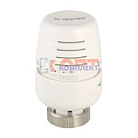 | 818963 | VLC-612005 | VT.5000.0.0 | Термоголовка диап. регул-ки 6,5 - 28°C жидкостная (9 /72шт) | 1 895.00 руб. | >10 | шт |  | 0
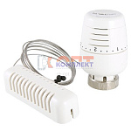 | 818964 | VLC-612006 | VT.5010.0.0 | Термоголовка с выносным настенным датчиком, диап. регул-ки 6,5 - 28°C, жидкостная (5 /40шт) | 3 992.00 руб. | >100 | шт |  | 0
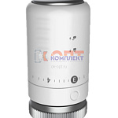 | 874426 | УТ000001785 |  | Термоголовка БЕЛАЯ жидкостная M30x1,5 (1/10шт) | 474.11 руб. | >25 | шт |  | 0
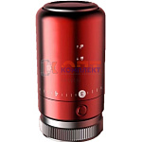 | 870283 | УТ000001596 |  | Термоголовка КРАСНАЯ жидкостная M30x1,5 (1/10шт) | 400.00 руб. | 10 | шт |  | 0
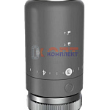 | 870284 | УТ000001597 |  | Термоголовка СЕРАЯ жидкостная M30x1,5 (1/10шт) | 474.11 руб. | >25 | шт |  | 0
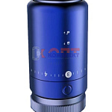 | 870285 | УТ000001598 |  | Термоголовка СИНЯЯ жидкостная M30x1,5 (1/10шт) | 400.00 руб. | 10 | шт |  | 0
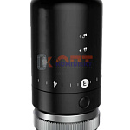 | 870286 | УТ000001599 |  | Термоголовка ЧЕРНАЯ жидкостная M30x1,5 (1/10шт) | 474.11 руб. | >10 | шт |  | 0
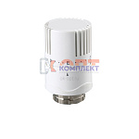 | 832480 | RAR-120020 | VR1125 | Термоголовка жидкостная ViEiR (100/1шт) | 417.59 руб. | >25 | шт |  | 0
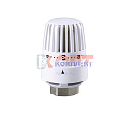 | 832481 | RAR-120021 | VR1126 | Термоголовка жидкостная ViEiR (100/1шт) VR293 | 406.65 руб. | >10 | шт |  | 0
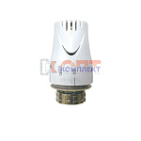 | 825180 | RAR-120011 | VR288 | Термоголовка VIEIR жидкостная M30x1,5 (1 /100шт) | 561.65 руб. | 10 | шт |  | 0
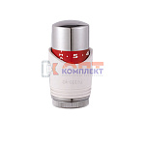 | 825181 | RAR-120012 | VR289 | Термоголовка VIEIR жидкостная M30x1,5 (1 /100шт) | 601.77 руб. | >10 | шт |  | 0
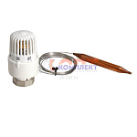 | 832496 | RAR-120042 | VR290A | Термоголовка с погружным датчиком 30-70 °С ViEiR (50/1шт) | 1 174.36 руб. | 4 | шт |  | 0
 | 832497 | RAR-120043 | VR290B | Термоголовка с погружным датчиком 50-90 °С ViEiR (50/1шт) | 1 174.36 руб. | 4 | шт |  | 0
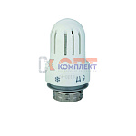 | 819001 | RAR-120006 | VR292 | Термоголовка VR жидкостная M30x1,5 (1 /100шт) | 468.65 руб. | 0 | шт |  | 0
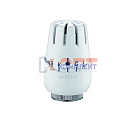 | 825182 | RAR-120013 | VR293 | Термоголовка VIEIR жидкостная M30x1,5 (1 /100шт) | 0.00 руб. | 0 | шт |  | 0
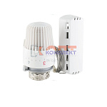 | 825186 | RAR-120017 | VR330 | Термоголовка VIEIR с выносным настенным датчиком температуры жидкостная M30x1,5 (1 /100шт) | 1 271.01 руб. | >10 | шт |  | 0
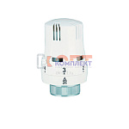 | 819000 | RAR-120005 | VR334 | Термоголовка VR жидкостная M30x1,5 (1 /100шт) | 403.00 руб. | -2 | шт |  | 0
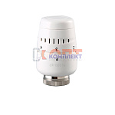 | 825185 | RAR-120016 | VR335 | Термоголовка VIEIR жидкостная M30x1,5 (1 /100шт) | 428.53 руб. | >50 | шт |  | 0
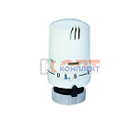 | 825184 | RAR-120015 | VR336 | Термоголовка VIEIR жидкостная M30x1,5 (1 /100шт) | 403.00 руб. | 0 | шт |  | 0
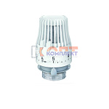 | 825183 | RAR-120014 | VR337 | Термоголовка VIEIR жидкостная M30x1,5 (1 /100шт) | 406.65 руб. | >50 | шт |  | 0
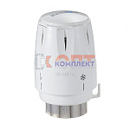 | 836399 | ZGR-000070 | QS-7001 | Термостатическая головка ZEGOR жидкостная, М30 × 1,5, диапазон от 6 до 28 ℃ (1/100шт) | 502.28 руб. | >10 | шт |  | 0
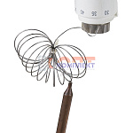 | 836400 | ZGR-000071 | QS-7002 | Термостатическая головка ZEGOR жидкостная, М30 × 1,5, от 6 до 28 ℃ с погружным датчиком (1/50шт) | 1 367.85 руб. | 0 | шт |  | 0

